Table_1
OPIS PRZEDMIOTU ZAMÓWIENIA/ FORMULARZ CENOWY
Tytuł zamówienia: „Dostawa sukcesywna krzeseł ifoteli biurowych na potrzeby jednostek organizacyjnych Uniwersytetu Warmińsko­ Mazurskiego w Olsztynie".
Część 1 Fotele obrotowe
Lp. |  | Asortyment I Opis przedmiotu zamówienia wraz opisem wymaganych parametrów. | Parametry oferowane1 | Producent, marka, model | J.m. | Ilość | Cena brutto za 1j.m. | Wartość brutto | Zdjęcie
 | A | B | c | D | E | F | G | H=(FxG)
1 | Fotel obrotowy | Fotel biurowy obrotowy przystosowany do pracy przy biurku. Fotel biurowy, obrotowy z przewiewnym, ergonomicznie wyprofilowanym i wysokim oparciem siatkowym. Fotel wyposażony w mechanizm „Tilt”. Siedzisko fotela pokryte tkaniną membranową w kolorze czarnym. Oparcie fotela wyposażone w podpórkę części lędźwiowej kręgosłupa o regulowanej wysokości. Oparcie wykonane z siatki materiałowej w kolorze czarnym. Fotel wyposażony w zagłówek pokryty miękką eko-skórą w kolorze czarnym. Fotel wyposażony w stałe podłokietniki o profilu zamkniętym w kształcie trójkąta z tworzywa. Zamontowany mechanizm ruchowy w fotelu z możliwością swobodnego kołysania się i blokadą pozycji do pracy. Fotel wyposażony w regulowaną siłę oporu oparcia. Regulowana wysokość fotela za pomocą podnośnika pneumatycznego. Fotel wyposażony w wytrzymałą pięcioramienną podstawę jezdną, metalową, chromowaną. Elementy metalowe fotela, chromowane. Wysokość oparcia fotela minimum 720mm, szerokość siedziska minimum 490mm, głębokość minimum 500mm. Fotel wyposażony w uniwersalne kółka także do powierzchni twardych. Wymagany okres gwarancji minimum 24 miesiące. | Fotel biurowy obrotowy przystosowany do pracy przy biurku. Fotel biurowy, obrotowy z przewiewnym, ergonomicznie wyprofilowanym i wysokim oparciem siatkowym. Fotel wyposażony w mechanizm „Tilt”. Siedzisko fotela pokryte tkaniną membranową w kolorze czarnym. Oparcie fotela wyposażone w podpórkę części lędźwiowej kręgosłupa o regulowanej wysokości. Oparcie wykonane z siatki materiałowej w kolorze czarnym. Fotel wyposażony w zagłówek pokryty miękką eko-skórą w kolorze czarnym. Fotel wyposażony w stałe podłokietniki o profilu zamkniętym w kształcie trójkąta z tworzywa. Zamontowany mechanizm ruchowy w fotelu z możliwością swobodnego kołysania się i blokadą pozycji do pracy. Fotel wyposażony w regulowaną siłę oporu oparcia. Regulowana wysokość fotela za pomocą podnośnika pneumatycznego. Fotel wyposażony w wytrzymałą pięcioramienną podstawę jezdną, metalową, chromowaną. Elementy metalowe fotela, chromowane. Wysokość oparcia fotela 720mm, szerokość siedziska 490mm, głębokość 500mm. Fotel wyposażony w uniwersalne kółka także do powierzchni twardych. Okres gwarancji 24 miesiące. | Nowy Styl Sp. z o.o Fotel HIT | sztuka | 25 | 355.00 | 8,875.00 | 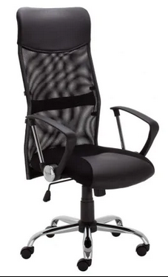
2 | Fotel obrotowy | Fotel biurowy, obrotowy przystosowany do pracy przy biurku. Fotel wyposażony w mechanizm synchroniczny Tilt Plus, oraz blokadę w dowolnej pozycji do pracy. Oparcie z wyraźnym profilem wychyla się w ruchu synchronicznym z siedziskiem, pozwalając na blokadę wybranej pozycji wychylenia. Opór jaki stawia oparcie jest regulowane za pomocą pokrętła pod siedziskiem. Fotel wyposażony w siedzisko i profilowane oparcie. Fotel tapicerowany wysokiej jakością tkaniną: - Note 100% poliester, gramatura minimum 360g/m2 o ścieralności minimum 160 000 cykli w kolorze: czarnym, czerwonym, niebieskim, zielonym, żółtym, pomarańczowym, szarym, granatowym, ciemnozielonym oraz ciemnoszarym; - Bondai 100% poliester, gramatura minimum 250g/m2 o ścieralności minimum 150 000 cykli w kolorze: czarnym, czerwonym, zielonym, granatowym, szarym i ciemnoszarym. Fotel posiadający możliwość blokady oparcia i siedziska w pozycji do pracy oraz fuksję kołysania. Mechanizm posiadający regulację siły oporu i możliwości blokady fotela w wybranej pozycji. Mechanizm z 2 dźwigniami – do regulacji góra-dół i druga służąca do blokady do kąta pochylenia oparcia. Fotel wyposażony w regulowane podłokietniki z regulacją góra-dół w zakresie minimum 70mm. Miękka poliuretanowa nakładka. Podstawa jezdna fotela pięcioramienna, nylonowa, czarna. Kółka uniwersalne, przystosowane do powierzchni twardych i miękkich. Wysokość siedziska fotela 400-520mm, wysokość oparcia 620-640mm, wysokość podłokietników 210-270 mm. Wymagany okres gwarancji minimum 36 miesięcy. | Fotel biurowy, obrotowy przystosowany do pracy przy biurku. Fotel wyposażony w mechanizm synchroniczny Tilt Plus, oraz blokadę w dowolnej pozycji do pracy. Oparcie z wyraźnym profilem wychyla się w ruchu synchronicznym z siedziskiem, pozwalając na blokadę wybranej pozycji wychylenia. Opór jaki stawia oparcie jest regulowane za pomocą pokrętła pod siedziskiem. Fotel wyposażony w siedzisko i profilowane oparcie. Fotel tapicerowany wysokiej jakością tkaniną: - Note 100% poliester, gramatura 360g/m2 o ścieralności 160 000 cykli w kolorze: czarnym, czerwonym, niebieskim, zielonym, żółtym, pomarańczowym, szarym, granatowym, ciemnozielonym oraz ciemnoszarym; - Bondai 100% poliester, gramatura 250g/m2 o ścieralności 150 000 cykli w kolorze: czarnym, czerwonym, zielonym, granatowym, szarym i ciemnoszarym. Fotel posiadający możliwość blokady oparcia i siedziska w pozycji do pracy oraz fuksję kołysania. Mechanizm posiadający regulację siły oporu i możliwości blokady fotela w wybranej pozycji. Mechanizm z 2 dźwigniami – do regulacji góra-dół i druga służąca do blokady do kąta pochylenia oparcia. Fotel wyposażony w regulowane podłokietniki z regulacją góra-dół w zakresie 70mm. Miękka poliuretanowa nakładka. Podstawa jezdna fotela pięcioramienna, nylonowa, czarna. Kółka uniwersalne, przystosowane do powierzchni twardych i miękkich. Wysokość siedziska fotela 400-520mm, wysokość oparcia 620-640mm, wysokość podłokietników 210-270 mm. Okres gwarancji 36 miesięcy. | GROSPOL Fotel TEAM PLUS black | sztuka | 25 | 750.00 | 18,750.00 | 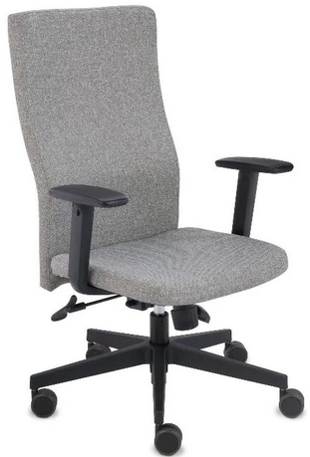
3 | Fotel obrotowy | Fotel biurowy obrotowy przystosowany do pracy przy biurku. Fotel wyposażony w mechanizm Tilt. Fotel wyposażony w siedzisko i ergonomicznie wyprofilowane oparcie. Fotel tapicerowany tkaniną: Micro 100% poliester, gramatura minimum 160g/m2 o ścieralności minimum 50 000 cykli w kolorze: pomarańczowy, czerwony jasno i ciemno zielony, szary i czarny. Era 100% poliester, gramatura minimum 320g/m2, ścieralność minimum 100 000 cykli w kolorze: beżowy, żółty, jasnozielony, zielony, jasnoniebieski, niebieski, jasnoszary, szary, ciemnoszary, czarny. Oflum 100% poliester, gramatura minimum 310g/m2, ścieralność minimum 162 000 cykli w kolorze: granatowy, szary, melanż niebieski, czarny, ciemnoszary, żółty. Sempre 100% poliester, gramatura minimum365g/m2, ścieralność minimum 160 000 cykli w kolorze: żółty, ciemnożółty/pomarańczowy, pomarańczowy, czerwony, bordowy, zielony, niebieski-melanż, niebieski, beżowy, ciemnobrązowy, jasnoszary-melanż, szary, ciemnoszary, czarny. Możliwość blokady oparcia w pozycji do pracy. Regulowana siła oporu oparcia. Regulowana wysokość siedziska. Szerokie, podłokietniki wykonane z tworzywa sztucznego. Fotel wyposażony w pięcioramienną stabilną, nylonową podstawę jezdną. Kółka uniwersalne, przystosowane do powierzchni twardej i miękkiej. Wymagany okres gwarancji minimum 36 miesięcy. | Fotel biurowy obrotowy przystosowany do pracy przy biurku. Fotel wyposażony w mechanizm Tilt. Fotel wyposażony w siedzisko i ergonomicznie wyprofilowane oparcie. Fotel tapicerowany tkaniną: Micro 100% poliester, gramatura 160g/m2 o ścieralności 50 000 cykli w kolorze: pomarańczowy, czerwony jasno i ciemno zielony, szary i czarny. Era 100% poliester, gramatura 320g/m2, ścieralność 100 000 cykli w kolorze: beżowy, żółty, jasnozielony, zielony, jasnoniebieski, niebieski, jasnoszary, szary, ciemnoszary, czarny. Oflum 100% poliester, gramatura 310g/m2, ścieralność 162 000 cykli w kolorze: granatowy, szary, melanż niebieski, czarny, ciemnoszary, żółty. Sempre 100% poliester, gramatura 365g/m2, ścieralność 160 000 cykli w kolorze: żółty, ciemnożółty/pomarańczowy, pomarańczowy, czerwony, bordowy, zielony, niebieski-melanż, niebieski, beżowy, ciemnobrązowy, jasnoszary-melanż, szary, ciemnoszary, czarny. Możliwość blokady oparcia w pozycji do pracy. Regulowana siła oporu oparcia. Regulowana wysokość siedziska. Szerokie, podłokietniki wykonane z tworzywa sztucznego. Fotel wyposażony w pięcioramienną stabilną, nylonową podstawę jezdną. Kółka uniwersalne, przystosowane do powierzchni twardej i miękkiej. Wymagany okres gwarancji minimum 36 miesięcy. | Nowy Styl Fotel MEFISTO | sztuka | 20 | 650.00 | 13,000.00 | 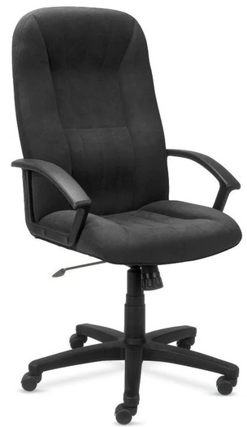
4 | Fotel obrotowy | Fotel biurowy obrotowy przystosowany do pracy przy biurku. Fotel wyposażony w mechanizm synchroniczny Multiblock. Fotel wyposażony w siedzisko i ergonomicznie wyprofilowane, wysokie oparcie. Fotel tapicerowany skórą naturalną licową (front fotela) lub innego rodzaju tkaninami. Skóra licowa (front fotela) w kolorze beżowy (gładki), czarny (gładki). Skóra dwoina w kolorze granatowy, czarny. Możliwość blokady siedziska i oparcia w minimum 5 pozycjach. Regulacja siły oporu oparcia. Regulowana wysokość siedziska fotela do biurka. Fotel wyposażony w zabezpieczenie przed uderzeniem oparcia w plecy użytkownika po zwolnieniu blokady ruchu. Stalowe, stałe podłokietniki z miękkimi, tapicerowanymi nakładkami. Fotel wyposażony w pięcioramienną podstawę jezdną wykonaną z polerowanego aluminium. Elementy metalowe fotela, chromowane. Kółka uniwersalne, przystosowane do powierzchni twardych i miękkich. Wymagany okres gwarancji minimum 36 miesięcy. | Fotel biurowy obrotowy przystosowany do pracy przy biurku. Fotel wyposażony w mechanizm synchroniczny Multiblock. Fotel wyposażony w siedzisko i ergonomicznie wyprofilowane, wysokie oparcie. Fotel tapicerowany skórą naturalną licową (front fotela) lub innego rodzaju tkaninami. Skóra licowa (front fotela) w kolorze beżowy (gładki), czarny (gładki). Skóra dwoina w kolorze granatowy, czarny. Możliwość blokady siedziska i oparcia w 5 pozycjach. Regulacja siły oporu oparcia. Regulowana wysokość siedziska fotela do biurka. Fotel wyposażony w zabezpieczenie przed uderzeniem oparcia w plecy użytkownika po zwolnieniu blokady ruchu. Stalowe, stałe podłokietniki z miękkimi, tapicerowanymi nakładkami. Fotel wyposażony w pięcioramienną podstawę jezdną wykonaną z polerowanego aluminium. Elementy metalowe fotela, chromowane. Kółka uniwersalne, przystosowane do powierzchni twardych i miękkich. Okres gwarancji 36 miesięcy. | Nowy Styl FOTEL LINEA ST44-POL | sztuka | 25 | 1,326.00 | 33,150.00 | 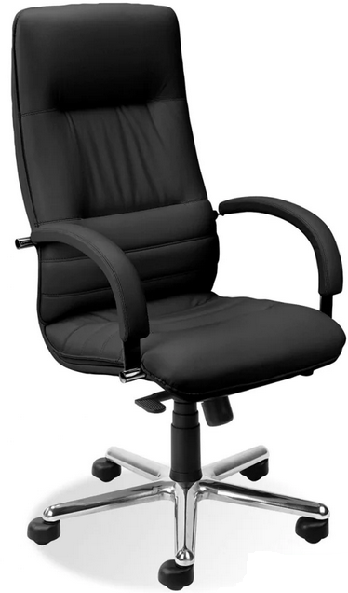
5 | Fotel obrotowy | Fotel biurowy obrotowy przystosowany do pracy przy biurku. Fotel wyposażony w mechanizm wielofunkcyjny Epron Syncron. Fotel wyposażony oparcie z, miękkim zagłówkiem, siedzisko i ergonomicznie wyprofilowane oparcie. Oparcie i siedzisko pikowane. Oparcie fotela tapicerowane z obydwu stron. Fotel tapicerowany skórą naturalną licową (front fotela) lub innego rodzaju tkaninami: Skóra licowa (front fotela) w kolorze beżowy (gładki), czarny (gładki). Skóra dwoina w kolorze granatowy,czarny. Oparcie odchylające się synchronicznie z siedziskiem w stosunku 2:1. Możliwość blokady siedziska i oparcia w minimum 5 pozycjach. Fotel wyposażony w zabezpieczenie przed uderzeniem oparcia w plecy użytkownika. Regulowana siła oporu oparcia pozwala na dostosowanie fotela do każdej wagi użytkownika. Fotel wyposażony w miękki i tapicerowany zagłówek. Regulowane (góra-dół) podłokietniki z drewnianymi, regulowanymi (przód-tył) nakładkami. Płynnie regulowana wysokość siedziska. Podstawa dolna fotela pięcioramienna, stalowa z drewnianymi nakładkami - lakierowane w różnych kolorach. Wybarwienie drewna w kolorze: buk naturalny, olcha miodowa, havana, palisander, orzech, wenge, czarny. Elementy metalowe fotela, chromowane. Wysokość całkowita fotela 1275-1370mm, wysokość oparcia minimum 670mm. Kółka uniwersalne, przystosowane do powierzchni twardych i miękkich. Wymagany okres gwarancji minimum 36 miesięcy. | Fotel biurowy obrotowy przystosowany do pracy przy biurku. Fotel wyposażony w mechanizm wielofunkcyjny Epron Syncron. Fotel wyposażony oparcie z, miękkim zagłówkiem, siedzisko i ergonomicznie wyprofilowane oparcie. Oparcie i siedzisko pikowane. Oparcie fotela tapicerowane z obydwu stron. Fotel tapicerowany skórą naturalną licową (front fotela) lub innego rodzaju tkaninami: Skóra licowa (front fotela) w kolorze beżowy (gładki), czarny (gładki). Skóra dwoina w kolorze granatowy,czarny. Oparcie odchylające się synchronicznie z siedziskiem w stosunku 2:1. Możliwość blokady siedziska i oparcia w 5 pozycjach. Fotel wyposażony w zabezpieczenie przed uderzeniem oparcia w plecy użytkownika. Regulowana siła oporu oparcia pozwala na dostosowanie fotela do każdej wagi użytkownika. Fotel wyposażony w miękki i tapicerowany zagłówek. Regulowane (góra-dół) podłokietniki z drewnianymi, regulowanymi (przód-tył) nakładkami. Płynnie regulowana wysokość siedziska. Podstawa dolna fotela pięcioramienna, stalowa z drewnianymi nakładkami - lakierowane w różnych kolorach. Wybarwienie drewna w kolorze: buk naturalny, olcha miodowa, havana, palisander, orzech, wenge, czarny. Elementy metalowe fotela, chromowane. Wysokość całkowita fotela 1370mm, wysokość oparcia 670mm. Kółka uniwersalne, przystosowane do powierzchni twardych i miękkich. Okres gwarancji 36 miesięcy. | Nowy Styl FOTEL CHESTER EXTRA HUR R23P3 | sztuka | 20 | 1,900.00 | 38,000.00 | 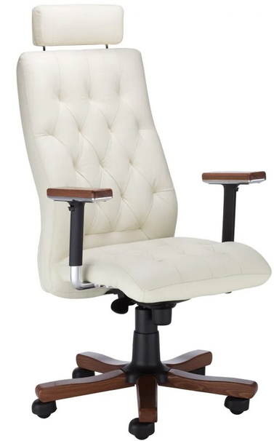
Łączna wartość brutto |  |  |  |  |  |  |  | 111,775.00
Część 3 Krzesła stacjonarne
Lp. |  | Asortyment I Opis przedmiotu zamówienia wraz opisem wymaganych parametrów. | Parametry oferowane | Producent, marka, model | J.m. | Ilość | Cena brutto za 1j.m. | Wartość brutto | Zdjęcie
A |  | B | c | D | E | F | G | H=(FxG)
1 | Krzesło stacjonarne tapicerowane | Krzesło stacjonarne wyposażone w miękkie, tapicerowane siedzisko i oparcie, tapicerowane tkaniną: Skaj (imitacja skóry) 100% poliester pokryty warstwą PCV, gramatura min. 460g/m2, ścieralność min. 30 000 cykli w kolorze: biały, kremowy, beżowy, żółty, pomarańczowy, czerwony bordowy, zielony, jasnoszary, ciemnoszary, brązowy, ciemnobrązowy, granatowy, czarny. Micro 100% poliester, gramatura min. 160g/m2, ścieralność 50 000 cykli w kolorze: pomarańczowy, czerwony, jasnozielony, ciemnozielony, turkusowy, granatowy, ciemnoniebieski, ciemnobrązowy, szary, czarny. Oban 100% polipropylen, gramatura min. 230g/m2, ścieralność min. 30 000 cykli w kolorze: czerwony, bordowy, niebieski, granatowy, zielony, ciemnozielony, szary, ciemnoszary, czarny. Era 100% poliester, gramatura min. 320g/m2, ścieralność min. 100 000 cykli w kolorze: beżowy, żółty, jasnozielony, zielony, jasnoniebieski, niebieski, jasnoszary, szary, ciemnoszary, czarny. Oflum 100% poliester, gramatura min. 310g/m2, ścieralność min 162 000 cykli w kolorze: granatowy, szary, melanż niebieski, czarny, ciemnoszary, żółty. Sempre 100% poliester, gramatura min. 366g/m2, ścieralność min. 160 000 cykli w kolorze: żółty, ciemnożółty/pomarańczowy, pomarańczowy, czerwony, bordowy, zielony, niebieski-melanż, niebieski, beżowy, ciemnobrązowy, jasnoszary-melanż, szary, ciemnoszary, czarny. Krzesło wyposażone w stabilną, metalową ramę zapewniającą wytrzymałość krzesła przy intensywnym użytkowaniu, rama pomalowana proszkowo na kolor: - RAL 9005 (czarny); - RAL 9006 (alu-siwy); - chromowany (błyszczący). Rama krzesła (stelaż) o profilu owalnym. Nogi krzesła zabezpieczone stopkami wykonanymi z tworzywa sztucznego, zabezpieczające przed zniszczeniem podłogi. Możliwość składowania krzeseł w stosie. Wysokość całkowita krzesła minimum 810mm, maksimum 830mm, szerokość krzesła minimum 530mm, maksimum 550mm Wymagany okres gwarancji minimum 36 miesięcy. | Krzesło stacjonarne wyposażone w miękkie, tapicerowane siedzisko i oparcie, tapicerowane tkaniną: Skaj (imitacja skóry) 100% poliester pokryty warstwą PCV, gramatura 460g/m2, ścieralność 30 000 cykli w kolorze: biały, kremowy, beżowy, żółty, pomarańczowy, czerwony bordowy, zielony, jasnoszary, ciemnoszary, brązowy, ciemnobrązowy, granatowy, czarny. Micro 100% poliester, gramatura 160g/m2, ścieralność 50 000 cykli w kolorze: pomarańczowy, czerwony, jasnozielony, ciemnozielony, turkusowy, granatowy, ciemnoniebieski, ciemnobrązowy, szary, czarny. Oban 100% polipropylen, gramatura 230g/m2, ścieralność 30 000 cykli w kolorze: czerwony, bordowy, niebieski, granatowy, zielony, ciemnozielony, szary, ciemnoszary, czarny. Era 100% poliester, gramatura 320g/m2, ścieralność 100 000 cykli w kolorze: beżowy, żółty, jasnozielony, zielony, jasnoniebieski, niebieski, jasnoszary, szary, ciemnoszary, czarny. Oflum 100% poliester, gramatura 310g/m2, ścieralność 162 000 cykli w kolorze: granatowy, szary, melanż niebieski, czarny, ciemnoszary, żółty. Sempre 100% poliester, gramatura 366g/m2, ścieralność 200 000 cykli w kolorze: żółty, ciemnożółty/pomarańczowy, pomarańczowy, czerwony, bordowy, zielony, niebieski-melanż, niebieski, beżowy, ciemnobrązowy, jasnoszary-melanż, szary, ciemnoszary, czarny. Krzesło wyposażone w stabilną, metalową ramę zapewniającą wytrzymałość krzesła przy intensywnym użytkowaniu, rama pomalowana proszkowo na kolor: - RAL 9005 (czarny); - RAL 9006 (alu-siwy); - chromowany (błyszczący). Rama krzesła (stelaż) o profilu owalnym. Nogi krzesła zabezpieczone stopkami wykonanymi z tworzywa sztucznego, zabezpieczające przed zniszczeniem podłogi. Możliwość składowania krzeseł w stosie. Wysokość całkowita krzesła 820mm, szerokość krzesła 545mm, Okres gwarancji 36 miesięcy. | Nowy Styl Krzesło stacjonarne ISO | sztuka | 35 | 180.00 | 6,300.00 | 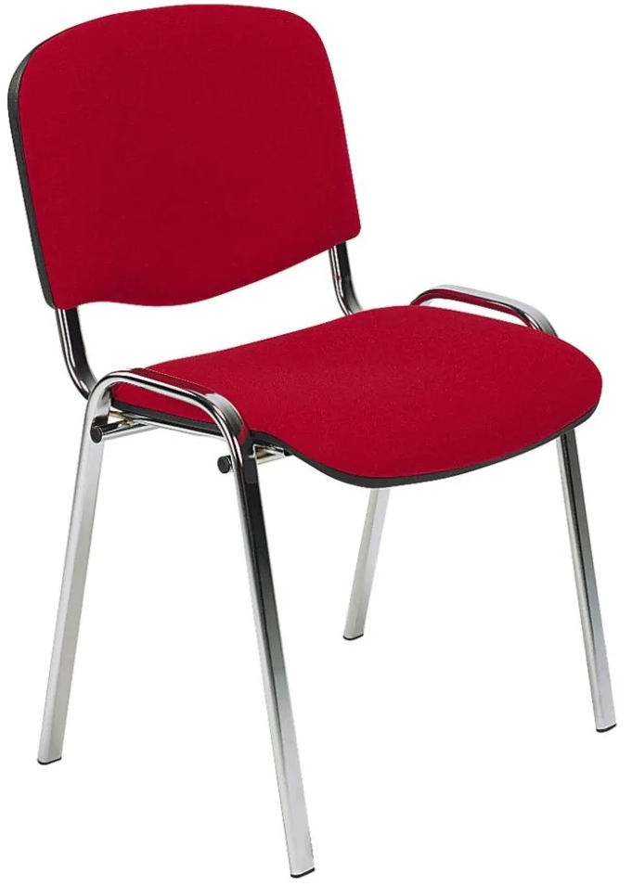
2 | Krzesło stacjonarne twarde (sklejkowe) | Krzesło stacjonarne wyposażone w twarde (sklejkowe) siedzisko i oparcie. Siedzisko i oparcie krzesła wykonane z profilowanej sklejki bukowej, lakierowanej (wybarwionej) na kolor: - buk naturalny. Krzesło wyposażone w stabilną, metalową ramę zapewniającą wytrzymałość krzesła przy intensywnym użytkowaniu, rama pomalowana proszkowo na kolor: - RAL 9005 (czarny); - RAL 9006 (alu-siwy); - chromowany (błyszczący); Rama krzesła (stelaż) o profilu owalnym. Nogi krzesła zabezpieczone stopkami wykonanymi z tworzywa sztucznego zabezpieczające przed zarysowaniem podłogi. Możliwość składowania krzeseł w stosie. Całkowita wysokość krzesła minimum 810mm, maksimum 830mm, szerokość krzesła minimum 535mm, maksimum 550mm. Wymagany okres gwarancji minimum 36 miesięcy. | Krzesło stacjonarne wyposażone w twarde (sklejkowe) siedzisko i oparcie. Siedzisko i oparcie krzesła wykonane z profilowanej sklejki bukowej, lakierowanej (wybarwionej) na kolor: - buk naturalny. Krzesło wyposażone w stabilną, metalową ramę zapewniającą wytrzymałość krzesła przy intensywnym użytkowaniu, rama pomalowana proszkowo na kolor: - RAL 9005 (czarny); - RAL 9006 (alu-siwy); - chromowany (błyszczący); Rama krzesła (stelaż) o profilu owalnym. Nogi krzesła zabezpieczone stopkami wykonanymi z tworzywa sztucznego zabezpieczające przed zarysowaniem podłogi. Możliwość składowania krzeseł w stosie. Całkowita wysokość krzesła minimum 820mm, szerokość krzesła 545mm, Okres gwarancji 36 miesięcy. | Nowy Styl Krzesło stacjonarne ISO WOOD | sztuka | 20 | 300.00 | 6,000.00 | 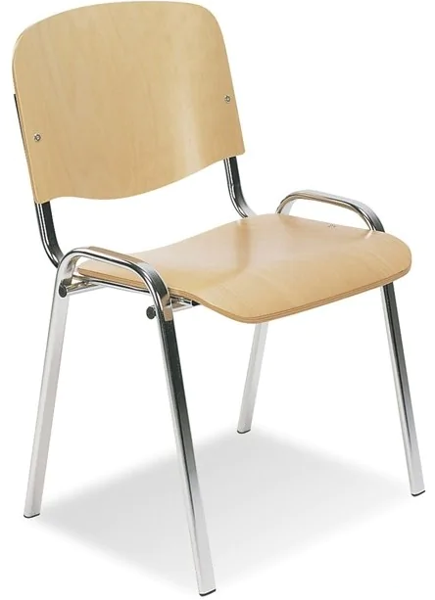
3 | Krzesło stacjonarne twarde (plastikowe) | Krzesło stacjonarne o jednoczęściowym siedzisku i oparciu. Siedzisko i oparcie krzesła wykonane z profilowanego mocnego tworzywa sztucznego w kolorze: niebieskim, jasnoszarym, ciemnoszarym, czarnym, ciemnozielonym. Krzesło łatwe w utrzymaniu czystości (łatwo zmywalne). Krzesło na czterech nogach, na stelażu metalowym chromowanym (błyszczącym). Krzesło z możliwością składowania w stosie. Wszystkie elementy metalowe krzesła chromowane. Wymagany okres gwarancji minimum 36 miesięcy. | Krzesło stacjonarne o jednoczęściowym siedzisku i oparciu. Siedzisko i oparcie krzesła wykonane z profilowanego mocnego tworzywa sztucznego w kolorze: niebieskim, jasnoszarym, ciemnoszarym, czarnym, ciemnozielonym. Krzesło łatwe w utrzymaniu czystości (łatwo zmywalne). Krzesło na czterech nogach, na stelażu metalowym chromowanym (błyszczącym). Krzesło z możliwością składowania w stosie. Wszystkie elementy metalowe krzesła chromowane. Okres gwarancji 36 miesięcy. | Nowy Styl Krzesło stacjonarne BETA | sztuka | 25 | 120.00 | 3,000.00 | 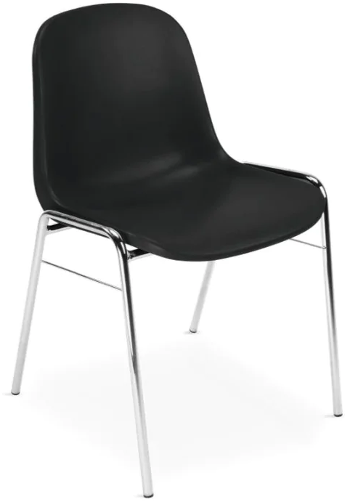
4 | Krzesło stacjonarne twarde (sklejkowe) | Krzesło stacjonarne o siedzisku i oparciu jeno częściowym twardym (sklejkowym). Miska siedziska wykonana z bukowej, profilowanej sklejki wybarwionej na kolor buku naturalnego. Krzesło na stabilnej ramie metalowej chromowanej (błyszczącej). Nogi krzesła zabezpieczone stopkami z tworzywa sztucznego w celu nierysowania podłogi. Możliwość składowania krzeseł w stosie. Całkowita wysokość krzesła minimum 850mm, maksimum 870mm, szerokość krzesła maksimum 500mm. Wymagany okres gwarancji minimum 36 miesięcy. | Krzesło stacjonarne o siedzisku i oparciu jeno częściowym twardym (sklejkowym). Miska siedziska wykonana z bukowej, profilowanej sklejki wybarwionej na kolor buku naturalnego. Krzesło na stabilnej ramie metalowej chromowanej (błyszczącej). Nogi krzesła zabezpieczone stopkami z tworzywa sztucznego w celu nierysowania podłogi. Możliwość składowania krzeseł w stosie. Całkowita wysokość krzesła 855mm, szerokość krzesła 500mm. Okres gwarancji 36 miesięcy. | Nowy Styl Krzesło stacjonarne CAPE VII | sztuka | 20 | 306.00 | 6,120.00
5 | Krzesło stacjonarne o siedzisku plastikowym | Krzesło na metalowych nóżkach z wyraźnie profilowanym siedziskiem i oparciem wykonanym z trwałego estetycznego plastiku (polipropylen, odporność UV). Krzesło z możliwością składowania w pionie (stosie). Krzesło na czterech nogach na wytrzymałej, giętej ramie, stelażu metalowym, chromowanym o profilu okrągłym i średnicy fi-18mm. Nóżki zakończone stopkami z tworzywa. Krzesło posiadające od spodu zabezpieczenie z tworzywa przed zarysowaniem spodniego krzesła podczas sztaplowania. Krzesło posiadające otwór w siedzisku, który umożliwia m.in. łatwe odprowadzanie wody. Kubełek siedziska w kolorach: biały, czarny, niebieski, pomarańczowy, szary, zielony oraz czerwony. Siedzisko wykonane mocnego propylenu odpornego na UV. Wysokość całkowita krzesła 830-850mm, głębokość całkowita 490-510mm, siedzisko 425-440x425-440mm, wysokość siedziska 480-490mm. Wymagany okres gwarancji minimum 24 miesiące. | Krzesło na metalowych nóżkach z wyraźnie profilowanym siedziskiem i oparciem wykonanym z trwałego estetycznego plastiku (polipropylen, odporność UV). Krzesło z możliwością składowania w pionie (stosie). Krzesło na czterech nogach na wytrzymałej, giętej ramie, stelażu metalowym, chromowanym o profilu okrągłym i średnicy fi-18mm. Nóżki zakończone stopkami z tworzywa. Krzesło posiadające od spodu zabezpieczenie z tworzywa przed zarysowaniem spodniego krzesła podczas sztaplowania. Krzesło posiadające otwór w siedzisku, który umożliwia m.in. łatwe odprowadzanie wody. Kubełek siedziska w kolorach: biały, czarny, niebieski, pomarańczowy, szary, zielony oraz czerwony. Siedzisko wykonane mocnego propylenu odpornego na UV. Wysokość całkowita krzesła 840mm, głębokość całkowita 490mm, siedzisko 425-440x425-440mm, wysokość siedziska 480mm. Okres gwarancji 24 miesiące. | GROSPOL Krzesło ARI | sztuka | 20 | 265.00 | 5,300.00 | 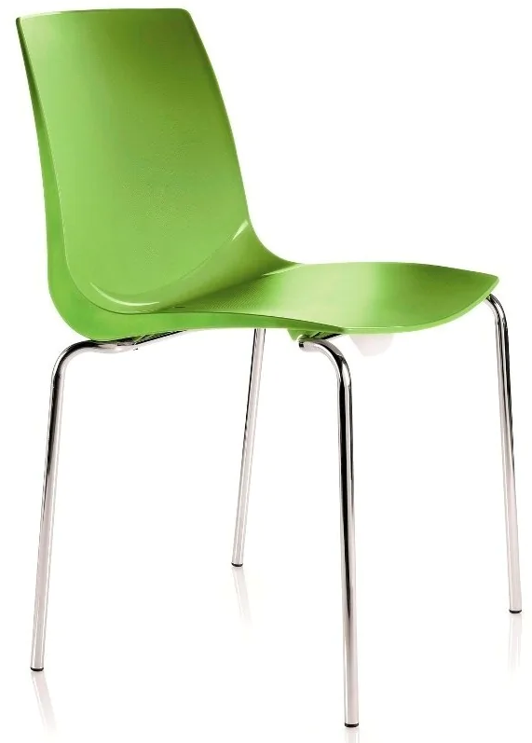
Łączna wartość brutto |  |  |  |  |  |  |  | 26,720.00

Warunki techniczne wykonania mebli i krzeseł
Jeśli w przedmiocie zamówienia nie określono inaczej to obowiązują następujące wymagania:
1. Materiały i surowce użyte do produkcji krzeseł i foteli winny być wysokiej jakości i trwałości - zgodnie z wymogami PN i spełniać warunki p.poż. ;
2. Krzesła/fotele biurowe obrotowe powinny posiadać mechanizm ruchowy umożliwiający ruch oparcia oraz dostosowanie wysokości oparcia i głębokości siedziska, regulowaną przy pomocy podnośnika pneumatycznego wysokość siedziska, wysokie, ergonomicznie wyprofilowane , z regulacją wysokości i regulacją kąta odchylenia oparcie, podłokietniki z miękkiej poliuretanowej pianki , samohamowne kółka do twardych powierzchni , stabilną nylonową podstawę jezdną , jeśli w
„Opisie przedmiotu zamówienia" nie określono inaczej;

